Datos personales
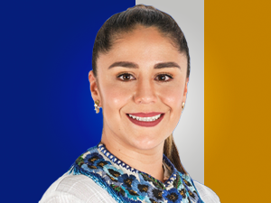

Nombres: | Sandra Sofía
Apellidos: | Sánchez Urgiles
Facebook: | https://www.facebook.com/Sofia-Sanchez-1103230246482181
Twitter: | @sofisanchezu
Descripción:

